界面&功能
界面相关 |  |  |  | 功能规则
 | 功能入口

 | 主界面【当前为示例】

1
2
 |  |  | 美术需求 |  | 功能规则
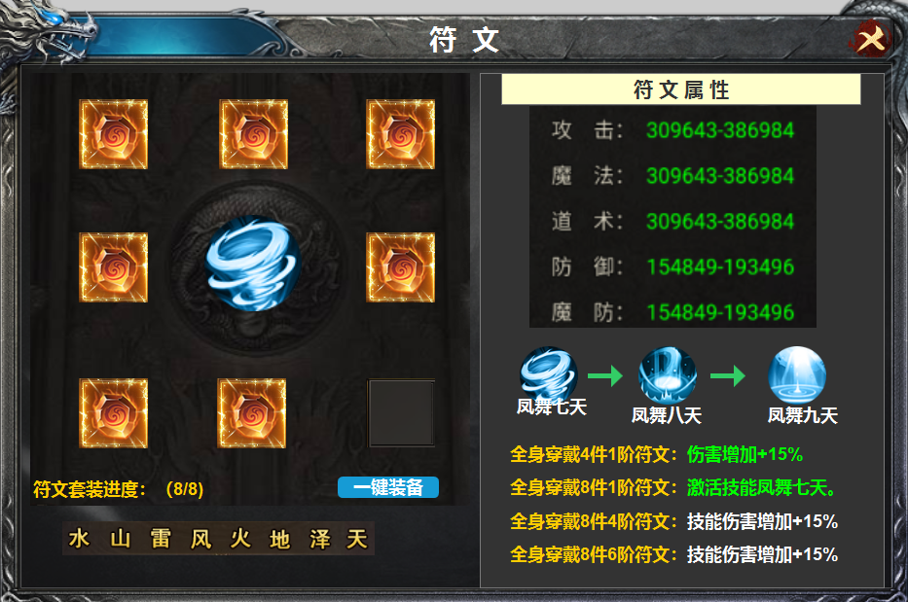
3
 |  | 1 | 标题栏 | 1 | 标题栏
 |  | 2 | 关闭按钮 | 2 | 关闭按钮，点击关闭此界面
 |  | 3 | 符文装备栏及+号背景框及背景 | 3 | 符文栏
 |  | 4 | 属性栏及文字栏 |  | ▶ | 共有八种不同的铭文，位置是固定的，从上到下排序。
 |  | 5 | 技能栏，箭头及文字框 |  | ▶ | 符文可以装上及卸下，点击ICON弹出的tips上会有替换及卸下。
4
 |  | 6 | 框体，无需美术字 |  | ▶ | 有更高等级的铭文时，icon右上角会显示红点。
 |  | 7 | 获取途径 |  | ▶ | 中间技能icon 随着等级的提升更换icon。共有三个级别的技能。
 |  |  |  | 4 | 符文属性栏
 |  |  |  | 5 | 技能栏
 |  |  |  |  | ▶ | 技能共有三级，置灰处理，达到套装条件时，依次变亮。
5
 |  |  |  |  | ▶ | 套装增加的属性是叠加的，包含上一级套装属性。符文的等级也是包含上一级的。
 |  |  |  | 6 | 套装进度
 |  |  |  |  | ▶ | 套装对应上面的穿戴情况，每穿戴一个亮起一组符文名字，未穿戴的置灰处理。数显例如：5/8
 |  |  |  | 7 | 获取途径
 |  |  |  |  | ▶ | 跳转到合成界面
6

7

参考图
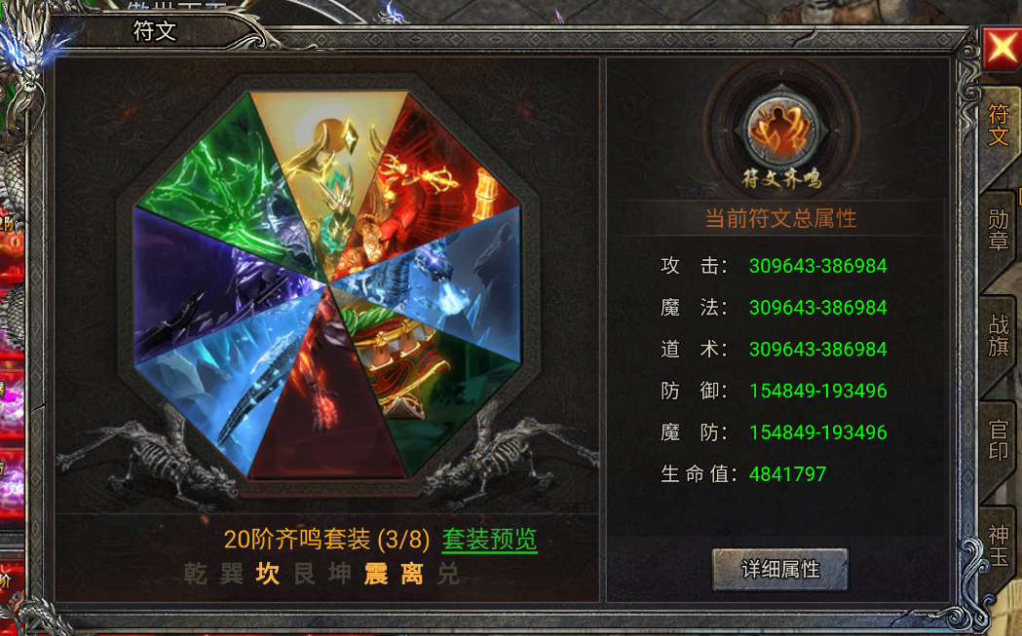
参考图

 | XXXXXXXX界面

